シート1
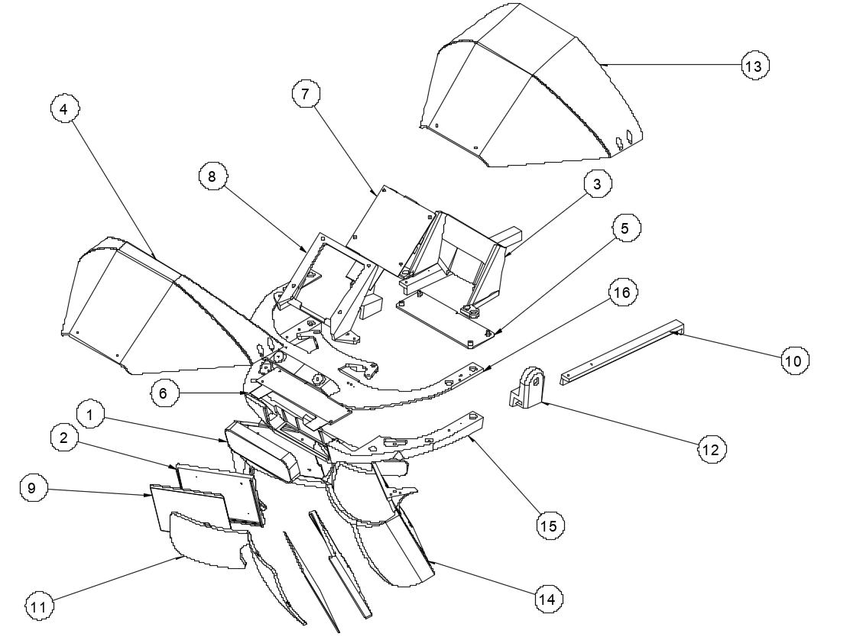

Parts Number | Parts Name | Description | 入手先例 | QT
11 | Reflector | PMMAを切削加工＋ユーザー側に50%のハーフミラー蒸着加工 |  | 1
2 | DisplayBace | 3Dプリントパーツ(SLS or MJF) |  | 1
14 | Reflector&Display_frame | 3Dプリントパーツ(SLS or MJF) |  | 1
15 | LeapMotion_frame | 3Dプリントパーツ(SLS or MJF) |  | 1
8 | PCB_frame_HDMI | 3Dプリントパーツ(SLS or MJF) |  | 1
16 | PCB_frame_split | 3Dプリントパーツ(SLS or MJF) |  | 1
10 | Slide_rail | 3Dプリントパーツ(SLS or MJF) |  | 1
12 | Slider | 3Dプリントパーツ(SLS or MJF) |  | 2
4 | Haed_cover | 3Dプリントパーツ(SLS or MJF) ケーブルの抜き差しがしやすい |  | 1
13 | Head_cover_old | 3Dプリントパーツ(SLS or MJF) オプション InterBee2018時のもの 不用意にケーブルが抜けるのを防ぐ |  | 1
6 | PCB_split | ディスプレイ分岐基板 ※H381DLN01セット内 |  | 1
7 | PCB_HDMI | ディスプレイドライブ基板 ※H381DLN01セット内 |  | 1
3 | PCB_cover_main | 3Dプリントパーツ(SLS or MJF) オプション ドライブ基板カバー |  | 1
5 | PCB_cover_split | 3Dプリントパーツ(SLS or MJF) オプション 分岐基板カバ |  | 1
9 | H381DLN01 | 3.8” AMOLED | https://ja.aliexpress.com/item/Dural-Screens-3-81-inch-AMOLED-Screen-Each-1080p-HMD-Refresh-Rate-90HZ-For-3D-VR/32799380189.html | 1
1 | Leap Motion Controller |  | https://store-world.leapmotion.com/ | 1
 | HDMI Cable | スリムタイプは安定性に欠けるため注意が必要 | http://amzn.asia/d/7unOEGR | 1
 | USM micro Cable | ディスプレイ電源用 | http://amzn.asia/d/fhtHkIx | 1
 | M2 x 6 ナベ 樹脂用タッピング | 3Dプリントパーツ及びディスプレイ分岐基板用タッピングビス | https://www.tsurugacorp.co.jp/shopping/products/neji/neji/jushiyouneji/301000/?transactionid=90e94852782442a1c990c915e59da9bbf200b82d&mode=select_cheng&search_orderby=&search_sort=&favorite_product_id=&pageno=&pmf=&tpm=20&bpm=20&s_bh=&s_zk=&s_di=&s_z=1&s_h=5&s_k=2.0&s_n=6.0&s_w= | 34
 | M2 x 8 ナベ 樹脂用タッピング | PCB_cover_main及びPCB_cover_split固定用 上記パーツを使わない場合、M2 x 6になる | https://www.tsurugacorp.co.jp/shopping/products/neji/neji/jushiyouneji/301000/?transactionid=5bf1018c027130911e5fda947bd7d176074b5007&mode=select_cheng&search_orderby=&search_sort=&favorite_product_id=&pageno=&pmf=&tpm=20&bpm=20&s_bh=&s_zk=&s_di=&s_z=1&s_h=5&s_k=2.0&s_n=8.0&s_w= | 8
 | M2.5x10 ナベ | ディスプレイドライブ基板固定用 | https://www.tsurugacorp.co.jp/shopping/products/neji/neji/koneji/000000/?transactionid=d07a8a76414d2102bdac9f4f47c2971ec2cbc9f0&mode=select_cheng&search_orderby=&search_sort=&favorite_product_id=&pageno=&pmf=&tpm=40&bpm=40&s_bh=&s_zk=&s_di=&s_z=&s_h=5&s_k=2.5&s_n=10.0&s_w= | 4
 | ナット M2.5 | ディスプレイドライブ基板固定用 | https://www.tsurugacorp.co.jp/shopping/products/neji/nuts/rokkakunuts/M00100/?transactionid=d07a8a76414d2102bdac9f4f47c2971ec2cbc9f0&mode=select_cheng&search_orderby=&search_sort=&favorite_product_id=&pageno=&pmf=&tpm=40&bpm=40&s_bh=&s_zk=&s_di=&s_z=&s_h=5&s_sz=M2.5&s_p=&s_w= | 4
 | Head Gear |  | https://www.amazon.co.jp/gp/product/B00NXN21DK/ | 1
 | 接着剤 |  | http://amzn.asia/d/h1LP1LF | 1

